背包NPB19023R15
20AW-----探路者控股集团股份有限公司成本核算表(20AW季)
款式图 | 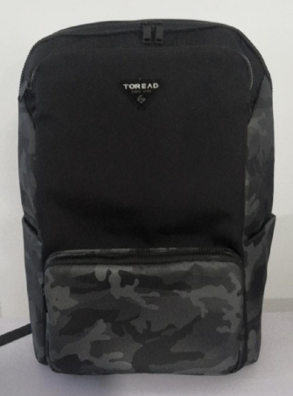 |  |  | 款式名称： | TEBBAK90321 |  | 渠道： |  |  | 开发季： |  | 20AW | 生产工厂：
 |  |  |  | 生产编号： |  |  | 品牌： |  | TOREAD | 开发类型： |  | OEM | 生产数量：
 |  |  |  | 设计师： |  |  | 事业部： |  |  | 开发工厂： |  |  | 审核日期：
 |  |  |  | 开发员： |  |  | 系列： |  |  | 制单日期： |  |  | 核价
 | 面、里料(主布面料、配布面料、底料、里料、网布、210T、弹性料、防滑料、防雨罩料等）
序号 | 物料名称 | 物料编号 | 应用部位 | 规格 |  | 配色方案 | 应用尺寸 |  |  | 采购信息
 |  |  |  | 幅宽(cm) | 克重(g/m2) | 配色一 | 长（cm） | 宽（cm） | 数量（个） | 单耗() | 损耗(%) | 单价(元/码) | 金额(元) | 费用占比 | 供应商
1 | 主料 N/630D尼龙防水PU*2（客供探路者） |  | 前袋拉接 | 142 |  |  | 4.4262 | 6.8576 | 2 | 0.007 | 100.00% | 35.000 | ￥0.23
2 |  |  | 前身片 | 142 |  |  | 28.5933 | 44.67 | 1 | 0.104 | 100.00% | 35.000 | ￥3.64
3 |  |  | 后下接片 | 142 |  |  | 4.8461 | 31.7658 | 1 | 0.015 | 100.00% | 35.000 | ￥0.52
4 |  |  | 手把底(斜裁) | 142 |  |  | 4.1274 | 22.5425 | 1 | 0.0167 | 100.00% | 35.000 | ￥0.58
5 |  |  | 手把面(斜裁) | 142 |  |  | 4.1274 | 23.495 | 1 | 0.011 | 100.00% | 35.000 | ￥0.39
6 |  |  | 背带面上接排排刀 | 142 |  |  | 10.4235 | 33.6356 | 2 | 0.0493 | 100.00% | 35.000 | ￥1.73
7 |  |  | 背带面下接正反排 | 142 |  |  | 19 | 9 | 2 | 0.031 | 100.00% | 35.000 | ￥1.08
8 |  |  | 背耳 | 142 |  |  | 10.4614 | 10.0507 | 2 | 0.020 | 100.00% | 35.000 | ￥0.68
9 |  |  | 身围后链贴 | 142 |  |  | 77.7383 | 3.8101 | 1 | 0.029 | 100.00% | 35.000 | ￥1.02
10 |  |  | 身围链贴中接排刀 | 142 |  |  | 36.7281 | 11.2152 | 1 | 0.0269 | 100.00% | 35.000 | ￥0.94 |  |  | 10.807687598
11 | 配料 佳伟JW-129 |  | 前附袋底围 | 142 |  |  | 45.1033 | 4.7626 | 1 | 0.020 | 100.00% | 19.000 | ￥0.39
12 |  |  | 前附袋片 | 142 |  |  | 25.8197 | 18.0299 | 1 | 0.039 | 100.00% | 19.000 | ￥0.75
13 |  |  | 前附袋链贴 | 142 |  |  | 36.2622 | 3.4926 | 1 | 0.013 | 100.00% | 19.000 | ￥0.24
14 |  |  | 左右侧上接 | 142 |  |  | 12.7221 | 22.3153 | 2 | 0.049 | 100.00% | 19.000 | ￥0.94
15 |  |  | 左右侧下接 | 142 |  |  | 15.8778 | 19.5118 | 2 | 0.053 | 100.00% | 19.000 | ￥1.01
16 |  |  | 左右侧附袋片 | 142 |  |  | 18.245 | 22.6069 | 2 | 0.070 | 100.00% | 19.000 | ￥1.33
17 |  |  | 底片 | 142 |  |  | 30.5161 | 17.765 | 1 | 0.046 | 100.00% | 19.000 | ￥0.87
18 | 210D压花里布（探路者） |  | IP外插袋贴袋位补强 | 142 |  |  | 24.1299 | 2.54 | 1 | 0.007 | 100.00% | 5.000 | ￥0.03
19 |  |  | 内IP袋外插袋 | 142 |  |  | 25.7175 | 29.8451 | 1 | 0.063 | 100.00% | 5.000 | ￥0.32
20 |  |  | 内IP袋贴袋位补强 | 142 |  |  | 4.1276 | 24.7646 | 1 | 0.010 | 100.00% | 5.000 | ￥0.05
21 |  |  | 内IP袋身片 | 142 |  |  | 24.1299 | 50.8 | 1 | 0.100 | 100.00% | 5.000 | ￥0.50
22 |  |  | 内电脑袋身片 | 142 |  |  | 38.8366 | 39.3027 | 2 | 0.247 | 100.00% | 5.000 | ￥1.24
23 |  |  | 前后袋隔片 | 142 |  |  | 35.4777 | 43.062 | 2 | 0.248 | 100.00% | 5.000 | ￥1.24
24 |  |  | 前袋拉接内片 | 142 |  |  | 4.4268 | 6.8575 | 2 | 0.007 | 100.00% | 5.000 | ￥0.03
25 |  |  | 前身内片 | 142 |  |  | 28.5933 | 44.67 | 1 | 0.104 | 100.00% | 5.000 | ￥0.52
26 |  |  | 前附袋内片 | 142 |  |  | 25.8197 | 18.0299 | 1 | 0.039 | 100.00% | 5.000 | ￥0.20
27 |  |  | 前附袋底围内片 | 142 |  |  | 45.1033 | 4.7626 | 1 | 0.020 | 100.00% | 5.000 | ￥0.10
28 |  |  | 前附袋链贴内片 | 142 |  |  | 36.2622 | 3.4926 | 1 | 0.013 | 100.00% | 5.000 | ￥0.06
29 |  |  | 后电脑袋下沿固定位补强 | 142 |  |  | 3.4998 | 31.7239 | 1 | 0.011 | 100.00% | 5.000 | ￥0.06
30 |  |  | 后袋前吊袋 | 142 |  |  | 21.59 | 31.095 | 1 | 0.056 | 100.00% | 5.000 | ￥0.28
31 |  |  | 后身片 | 142 |  |  | 31.7457 | 45.72 | 1 | 0.118 | 100.00% | 5.000 | ￥0.59
32 |  |  | 左右侧上接内片 | 142 |  |  | 12.7221 | 22.3153 | 2 | 0.049 | 100.00% | 5.000 | ￥0.25
33 |  |  | 左右侧下接内片 | 142 |  |  | 15.8778 | 19.5118 | 2 | 0.053 | 100.00% | 5.000 | ￥0.27
34 |  |  | 左右侧附袋内片 | 142 |  |  | 18.245 | 20.7018 | 2 | 0.064 | 100.00% | 5.000 | ￥0.32
35 |  |  | 底内片 | 142 |  |  | 30.5161 | 17.765 | 1 | 0.046 | 100.00% | 5.000 | ￥0.23
36 |  |  | 身围后链贴内片 | 142 |  |  | 77.7383 | 3.8101 | 1 | 0.029 | 100.00% | 5.000 | ￥0.15 |  |  | 1.3125830612
37 |  |  | 身围链贴中接内片排刀15件 | 142 |  |  | 36.7281 | 11.2152 | 1 | 0.027 | 100.00% | 5.000 | ￥0.14 |  |  | 6.5629153058
38 | 240G三明治 |  | 后上片 | 137 |  |  | 43.4975 | 32.1151 | 1 | 0.118 | 100.00% | 5.400 | ￥0.64
39 |  |  | 背带底排刀 | 137 |  |  | 47.5806 | 13.0115 | 2 | 0.076 | 100.00% | 5.400 | ￥0.41
40 | 5mm珍珠 |  | 内电脑袋身片内托 | 106 |  |  | 35.0266 | 36.207 | 1 | 0.138 | 100.00% | 1.300 | ￥0.18
41 |  |  | 后身片内托 | 106 |  |  | 28.5707 | 42.5457 | 1 | 0.133 | 100.00% | 1.300 | ￥0.17
42 |  |  | 左右侧上接内托 | 106 |  |  | 9.8345 | 18.4623 | 2 | 0.044 | 100.00% | 1.300 | ￥0.06
43 |  |  | 左右侧下接内托 | 106 |  |  | 13.3352 | 16.9719 | 2 | 0.053 | 100.00% | 1.300 | ￥0.07
44 |  |  | 底片内托 | 106 |  |  | 27.8257 | 15.225 | 1 | 0.048 | 100.00% | 1.300 | ￥0.06
45 | 3MM珍珠棉 |  | 主袋内前IP袋内托 | 106 |  |  | 21.2725 | 23.7332 | 1 | 0.057 | 100.00% | 0.800 | ￥0.05
46 |  |  | 前身片内托 | 106 |  |  | 26.3115 | 42.4475 | 1 | 0.122 | 100.00% | 0.800 | ￥0.10
47 |  |  | 前附袋片 | 106 |  |  | 15.4901 | 23.2796 | 1 | 0.041 | 100.00% | 0.800 | ￥0.03
48 | 250G无纺布 |  | 后上片托 | 147 |  |  | 42.779 | 31.7962 | 1 | 0.107 | 100.00% | 3.400 | ￥0.36
49 | 150G无纺布 |  | 前附袋片 | 147 |  |  | 25.8197 | 18.0299 | 1 | 0.038 | 100.00% | 2.000 | ￥0.08
50 | 1.5MM中性回力胶 |  | 左右侧附袋内托 | 137 |  |  | 18.2407 | 20.5431 | 2 | 0.066 | 100.00% | 1.500 | ￥0.10
51 | 2.0MM中性回力胶38度 |  | 身围中接内托 | 137 |  |  | 36.5253 | 10.4232 | 1 | 0.034 | 100.00% | 3.000 | ￥0.10
52 | 3.5MM中性回力胶 |  | 手挽内托 | 137 |  |  | 14.605 | 2.0241 | 1 | 0.004 | 100.00% | 3.400 | ￥0.01
53 | 10mm加密珍珠棉 |  | 背带内托 | 106 |  |  | 44.4118 | 10.5228 | 2 | 0.108 | 100.00% | 3.400 | ￥0.37
54 | 5MM海绵 |  | 后上片托 | 142 |  |  | 39.9215 | 29.1717 | 1 | 0.095 | 100.00% | 2.450 | ￥0.23
55 | 杂料PU底 |  | 后上片补强 | 142 |  |  | 42.779 | 31.7962 | 1 | 0.111 | 100.00% | 6.000 | ￥0.66
面、里料合计 |  |  |  |  |  |  |  |  |  |  |  |  | ￥26.58 | 23%
 | 辅助材料（海绵、EVA、PE板、拉链、拉袢、扣件、织带、魔术贴、橡筋绳、线、标识、吊牌、合格证、包装等）
序号 | 物料名称 | 物料编号 | 应用部位 | 规格 |  | 配色方案 |  |  |  | 采购信息
 |  |  |  | 型号(＃) | 宽度(cm) | 配色一 | 长（cm） | 宽（cm） | 数量（个） | 单耗（米） | 损耗(%) | 单价(元/米、个) | 金额(元) | 费用占比 | 供应商
1 | 1"1/2魔术贴勾面 |  | 内电脑袋扣条织(正格) |  |  |  | 3.81 |  | 1 | 0.042 | 100.00% | 0.460 | ￥0.02
2 | 1"1/2魔术贴毛面 |  | 内IP袋身片 |  |  |  | 3.81 |  | 1 | 0.042 | 100.00% | 0.460 | ￥0.02
3 | 1"1/2锁边橡筋 |  | 内电脑袋扣条织(正格) |  |  |  | 21.2725 |  | 1 | 0.233 | 100.00% | 1.200 | ￥0.28
4 | 1寸坑纹仿尼龙织带 |  | 背带面下接 |  |  |  | 25.4 |  | 2 | 0.556 | 100.00% | 0.350 | ￥0.19
5 | 1寸坑纹仿尼龙织带 |  | 背耳 |  |  |  | 60.96 |  | 2 | 1.333 | 100.00% | 0.350 | ￥0.47
6 | 6分坑纹仿尼龙织带 |  | 手把 |  |  |  | 23.495 |  | 2 | 0.514 | 100.00% | 0.300 | ￥0.15
7 | 3分坑纹仿尼龙织带 |  | 前后袋隔片 |  |  |  | 13.97 |  | 1 | 0.153 | 100.00% | 0.200 | ￥0.03
8 | 7分涤纶内包边 |  | 左右侧上接 |  |  |  | 13.97 |  | 2 | 0.306 | 100.00% | 0.130 | ￥0.04
9 | 7分涤纶内包边 |  | 左右侧上接 |  |  |  | 78.74 |  | 1 | 0.861 | 100.00% | 0.130 | ￥0.11
10 | 7分涤纶内包边 |  | 底片 |  |  |  | 60.96 |  | 1 | 0.667 | 100.00% | 0.130 | ￥0.09
11 | 7分涤纶内包边 |  | 前身片 |  |  |  | 111.125 |  | 1 | 1.215 | 100.00% | 0.130 | ￥0.16
12 | 7分涤纶内包边 |  | 身围链贴中接 |  |  |  | 39.37 |  | 1 | 0.431 | 100.00% | 0.130 | ￥0.06
13 | 7分涤纶内包边 |  | 前附袋片 |  |  |  | 86.36 |  | 1 | 0.944 | 100.00% | 0.130 | ￥0.12
14 | 7分涤纶内包边 |  | 后身片 |  |  |  | 149.86 |  | 1 | 1.639 | 100.00% | 0.130 | ￥0.21
15 | 5号尼龙拉链 |  | 后袋前吊袋 |  |  |  | 21.59 |  | 1 | 0.236 | 100.00% | 0.310 | ￥0.07
16 | 5号树脂拉链YKK |  | 前附袋链贴 |  |  |  | 36.5125 |  | 1 | 0.399 | 100.00% | 3.100 | ￥1.24
17 | 5号树脂拉链YKK |  | 前袋拉(正格) |  |  |  | 34.6075 |  | 1 | 0.378 | 100.00% | 3.100 | ￥1.17
18 | 5号树脂拉链YKK |  | 后袋拉(正格) |  |  |  | 78.4225 |  | 1 | 0.858 | 100.00% | 3.100 | ￥2.66
19 | 5号VS树脂单头YKK |  | 前附袋链贴1个前袋拉1个后袋拉2个 |  |  |  |  |  |  | 4 | 100.00% | 0.650 | ￥2.60
20 | 5号尼龙拉头正HP002 |  | 后袋前吊袋 |  |  |  |  |  |  | 1 | 100.00% | 0.250 | ￥0.25
21 | 5号拉牌YKK编号DFD2670A |  | 前附袋链贴1个前袋拉1个后袋拉2个 |  |  |  |  |  |  | 4 | 100.00% | 0.950 | ￥3.80
22 | 1寸标准弯型梯扣(GT19) |  | 背带面下接 |  |  |  |  |  |  | 2 | 100.00% | 0.090 | ￥0.18
23 | 钥匙小勾扣（GG24） |  | 前后袋隔片 |  |  |  |  |  |  | 1 | 100.00% | 0.120 | ￥0.12
24 | 梓柏金属拉丝烟灰色章牌JB00214 |  | 前身片 |  |  |  |  |  |  | 1 | 100.00% | 3.250 | ￥3.25
25 | Laptop电脑扣条织唛-黑体/白字 |  | 内电脑袋扣条织(正格) |  |  |  |  |  |  | 1 | 100.00% | 0.200 | ￥0.20
...

背包NPB19050R6
20AW-----探路者控股集团股份有限公司成本核算表(20AW季)
款式图 | 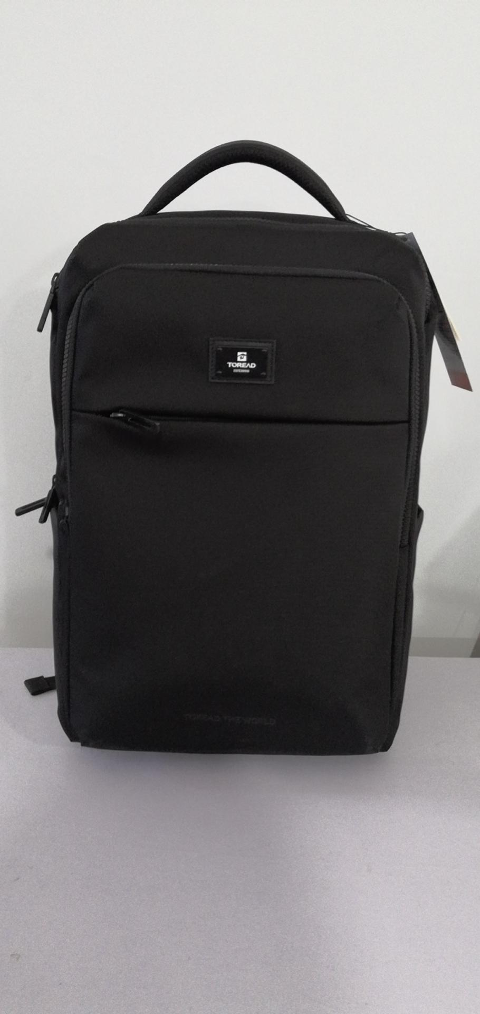 |  |  | 款式名称： | TEBBAK90321 |  | 渠道：
 |  |  |  | 生产编号： |  |  | 品牌：
 |  |  |  | 设计师： |  |  | 事业部：
 |  |  |  | 开发员： |  |  | 系列：
 | 面、里料(主布面料、配布面料、底料、里料、网布、210T、弹性料、防滑料、防雨罩料等）
序号 | 物料名称 | 物料编号 | 应用部位 | 规格 |  | 配色方案 | 应用尺寸
 |  |  |  | 幅宽(cm) | 克重(g/m2) | 配色一 | 长（cm）
1 | 主料 N/630D尼龙防水PU*2（客供探路者） |  | 主围前链贴 | 142 |  |  | 75.7598
2 |  |  | 主围后链贴右侧接 | 142 |  |  | 30.8975
3 |  |  | 主围后链贴左侧接 | 142 |  |  | 30.8975
4 |  |  | 主袋后链贴中接 | 142 |  |  | 21.5901
...

